CLP
 | INFORME DE CLIMATIZACION AA CLARO ZONA - LIMA PROVINCIAS
Nombre de la Estación: | ALGARROBAL_DE_SAN_MATEO
Nombre de Localidad: | YONAN
Fecha: | 14/07/2026 - 15/07/2026
Zona: | CAJAMARCA
ID site: | TJ0324
CRQ Y/O INC: | INC288384949949
Asunto: | prueba de registro
Técnico:
ANTECEDENTES
Prueba de carga con notas
MODELO DE AIRE ACONDICIONADO
Marca: | Eltek
Modelo: | E48493993
Serie: | 2929399393
Voltaje: | 20.02
Refrigerante: | Castaña
DESCRIPCIÓN DE LAS ACCIONES REALIZADAS
Pruebas realizadas
DESCRIPCIÓN FOTOGRAFICA
FOTO 1: MODELO DEL EQUIPO |  | FOTO 2: SERIE DEL EQUIPO
 |  | 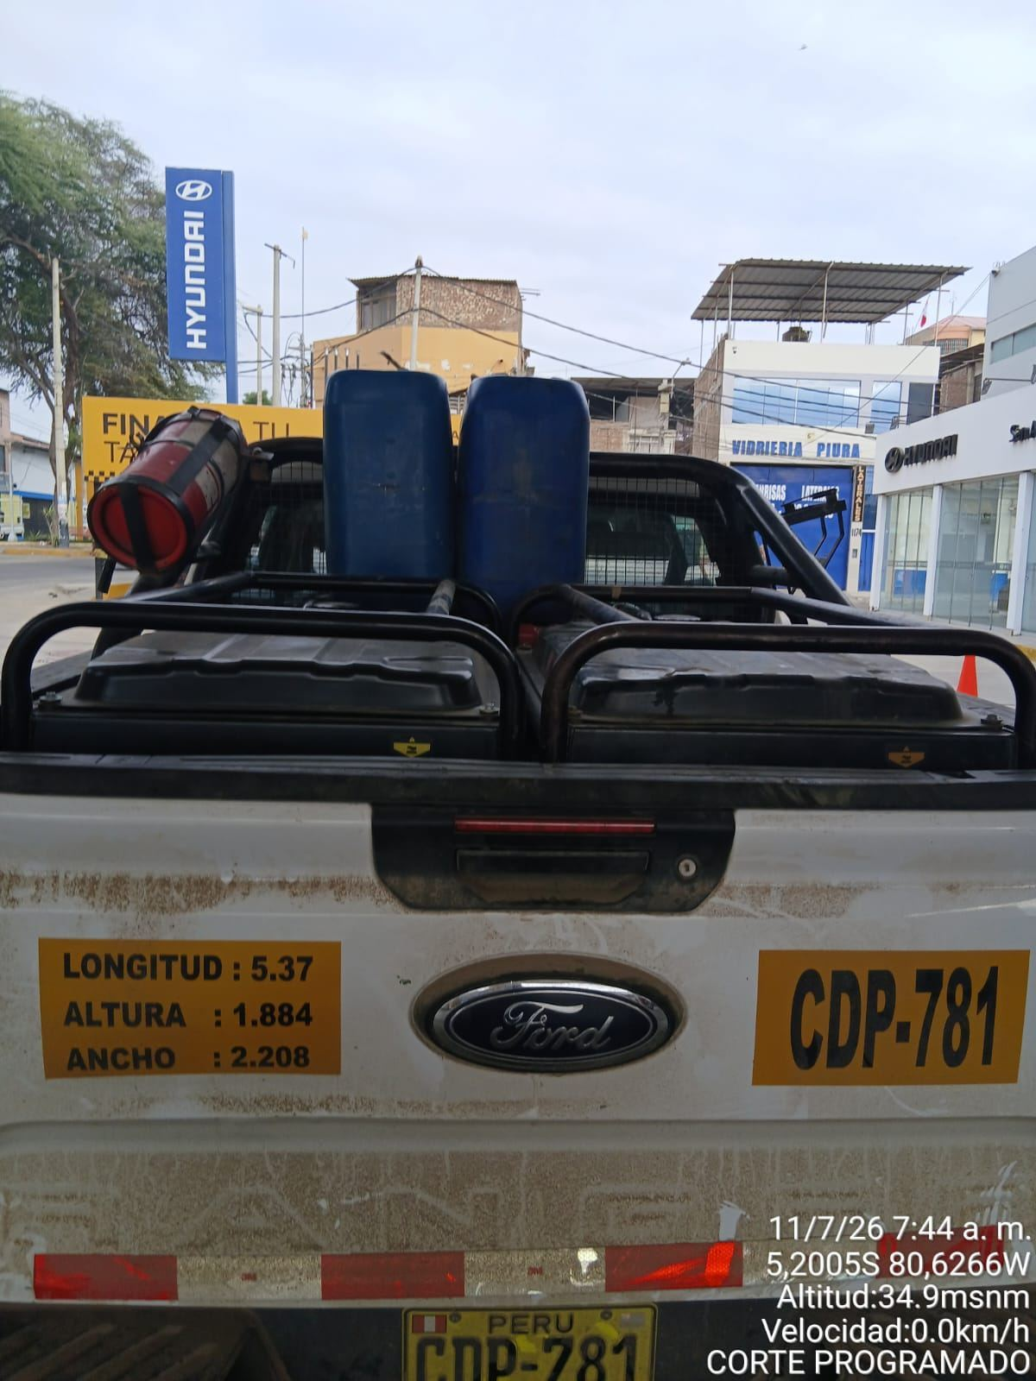

FOTO 3: FOTO DEL EQUIPO |  | FOTO 4 : REVISIÓN DEL EQUIPO ALARMADO
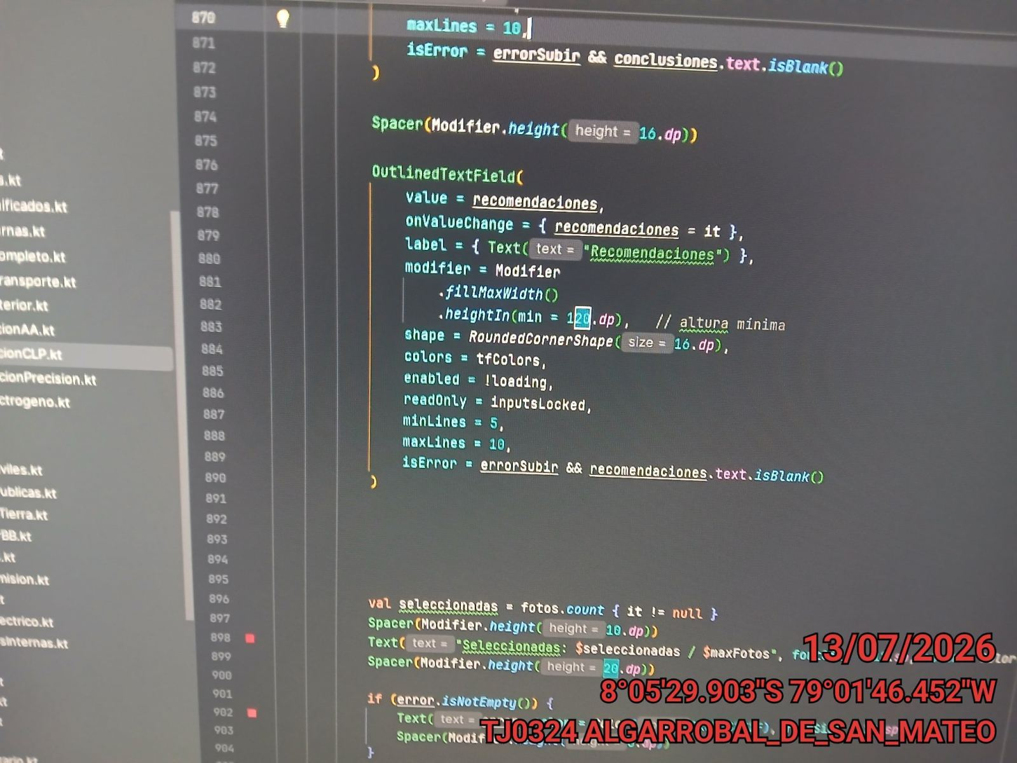 |  | 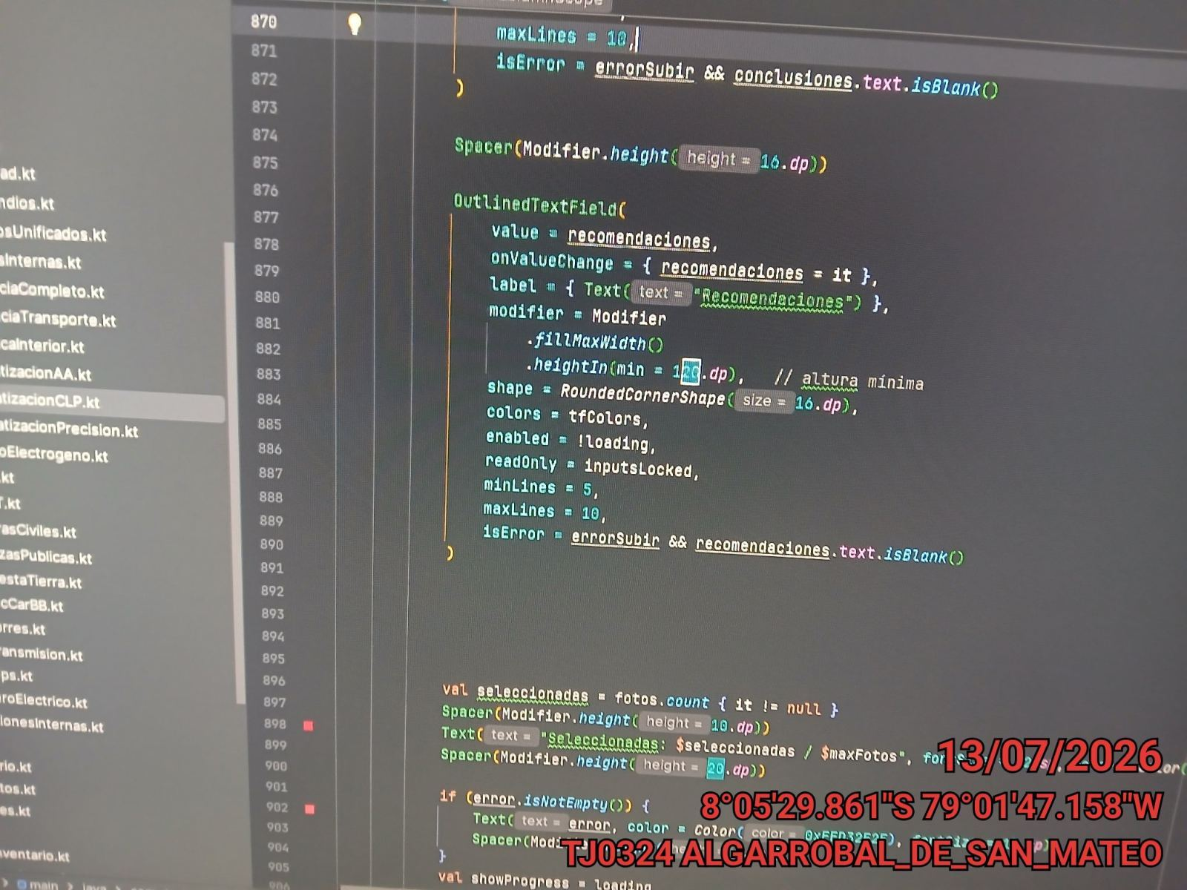

FOTO 5: LECTURAS DEL EQUIPO EN NETECO
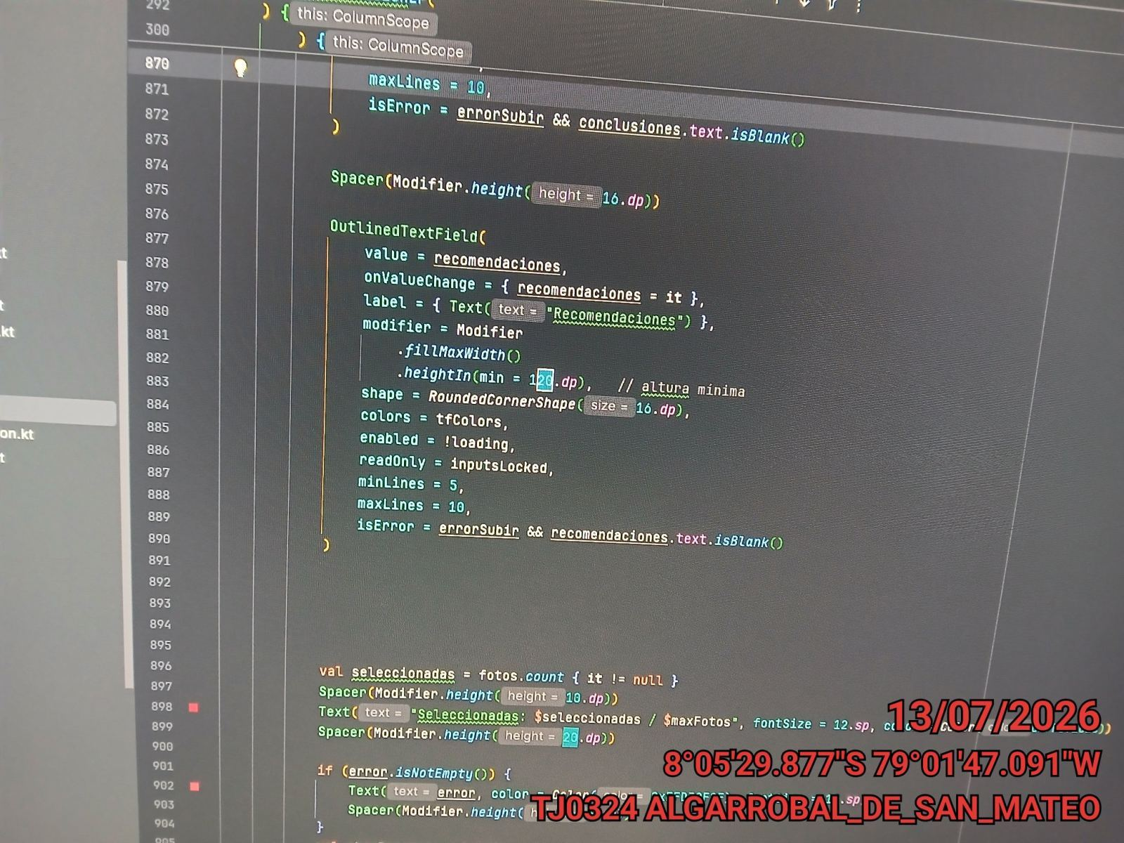 |  | 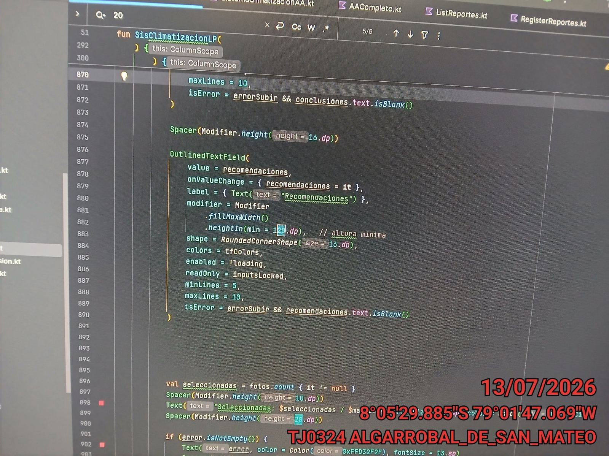

FOTO 6: REVISIÓN DE TARJETA |  | FOTO 7: REVISIÓN DEL VENTILADOR
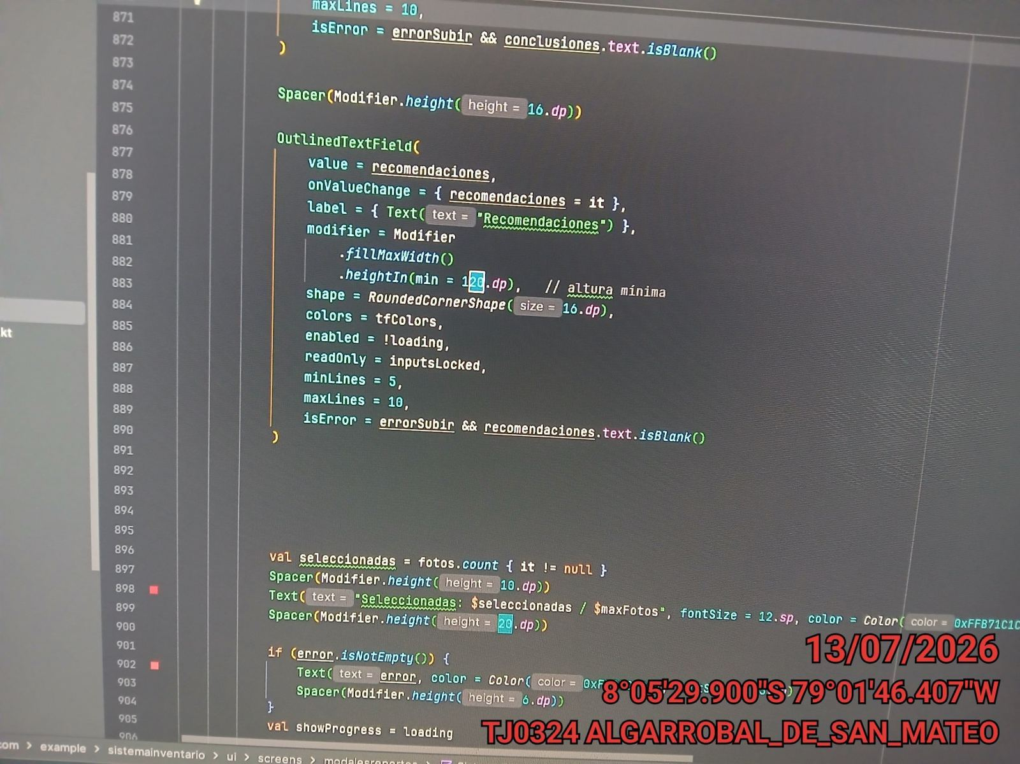 |  | 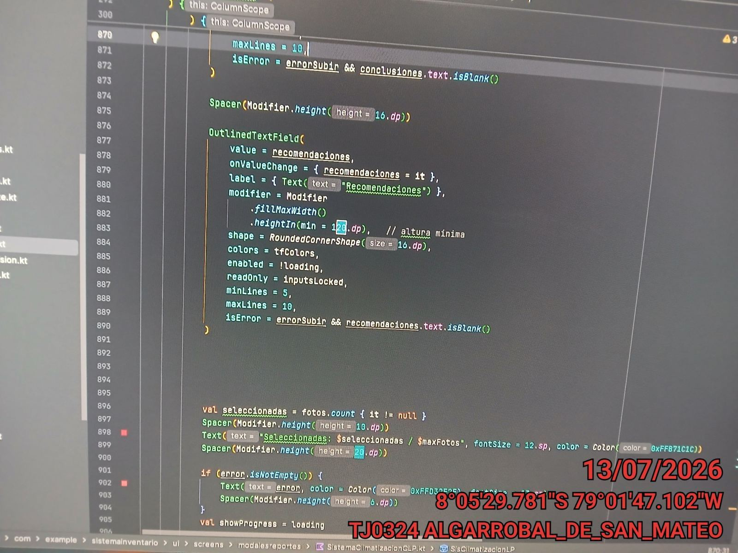

FOTO 8: REVISIÓN DEL COMPRESOR |  | FOTO 9: REVISION DEL EQUIPO Y/O ELEMENTO AVERIADO
 |  | 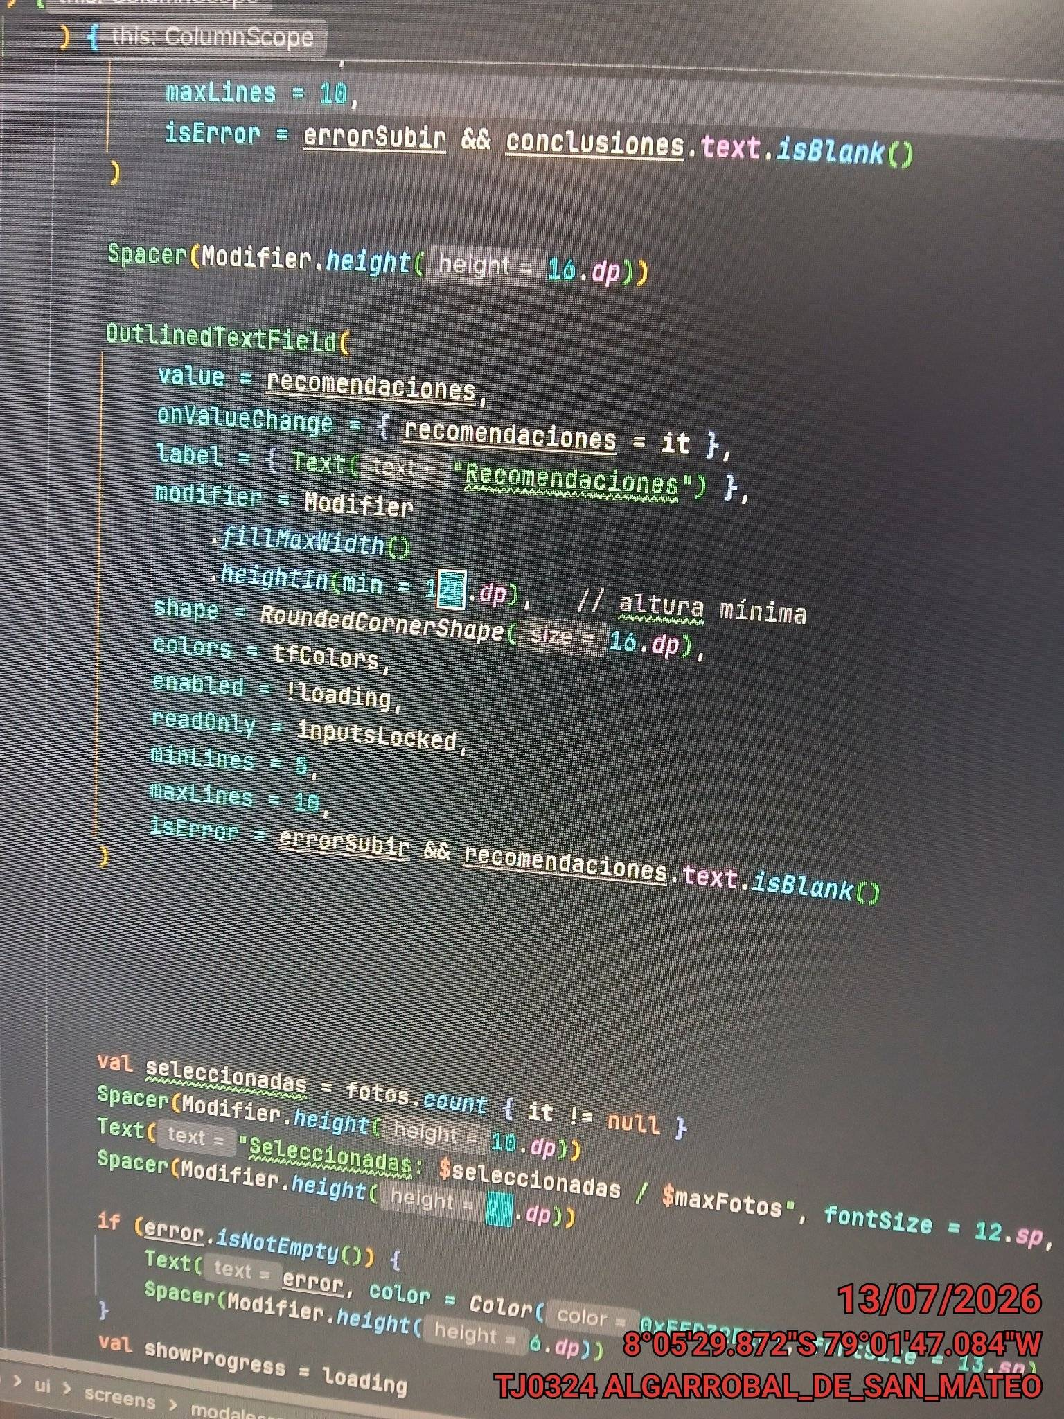

 |  | Detalle de avería: | Ninguana
CONCLUSIONES
ninguna
RECOMENDACIONES
pruebas nuevo formato

